关系图
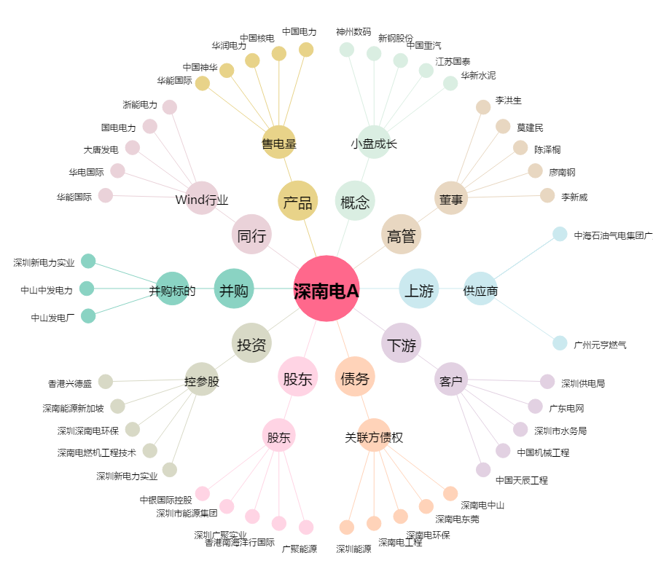
深南电A[000037.SZ] - 关系概览图

